任务类型更新
调整点
1.destBin如果是 B1或B2, 分配至调度系统自行管理的PA020~PA039(半成品交收区)
2.destBin如果是 PD,分配至调度系统自行管理的PD001~
3.人工创建的任务，按照以下图示调整
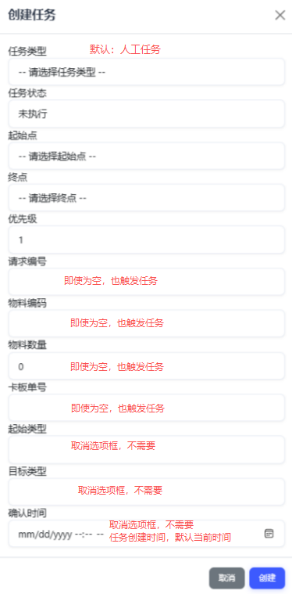

4. 任务类型“taskType”，我会给你发的字段如下：
“供应商来料”， “外发至加工厂”， “借货发料”， “车间领料”， “成品出货”， “成品/半成品回仓”， “Bin to Bin”， “废料择货”， “EPMRF择货”

5.界面改一下

